トップ
基本設計書 |  |  |  |  | 最終編集日 | 2020-06-15
 |  |  |  |  | 最終編集者 | 山本

画面ID | 01 | 画面名 | トップ

 |  |  |  | ログイン画面へ遷移
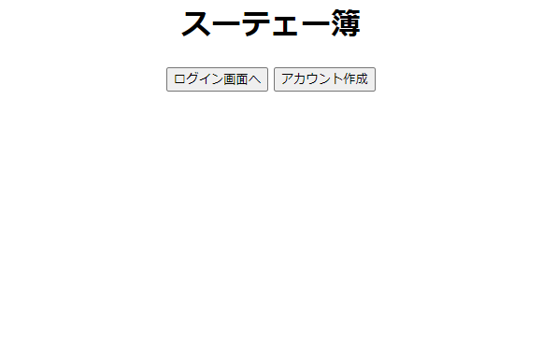

 |  |  |  | アカウント作成画面へ遷移

ログイン
基本設計書 |  |  |  |  | 最終編集日 | 2020-06-15
 |  |  |  |  | 最終編集者 | 山本

画面ID | 02 | 画面名 | ログイン

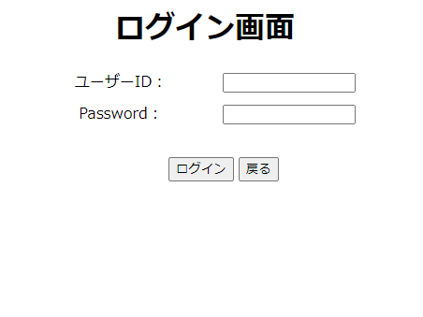
 |  |  |  | ユーザーIDとパスワードの
 |  |  |  | 入力フォーム。

 |  |  |  | 戻るボタンをクリックすると
 |  |  |  | トップ画面へ遷移。

 |  |  | IDとパスワード入力後、ログインボタンを押下後
 |  |  | ログイン画面へ遷移。
 |  |  | ユーザーIDとパスワードが間違っていた場合は
 |  |  | 入力フォーム横にエラーメッセージを表示。

アカウント作成
基本設計書 |  |  |  |  |  |  | 最終編集日 | 2020-06-15
 |  |  |  |  |  |  | 最終編集者 | 山本

画面ID | 03 | 画面名 | アカウント作成

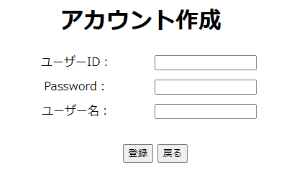

 |  |  |  |  |  | 任意のユーザーID、パスワード、ユーザー名を入力。

 |  |  |  |  | 戻るボタンを押下後、
 |  |  |  |  | トップ画面へ遷移。

 |  |  |  | 入力フォームに値を入力後に、登録ボタンを押下後、
 |  |  |  | 登録確認画面へ遷移する。
 |  |  |  | IDがすでに登録されており、被っている場合は、エラーメッセージ。
 |  |  |  | 未入力の場合は、エラーメッセージ。

アカウント登録確認
基本設計書 |  |  |  |  |  |  | 最終編集日 | 2020-06-15
 |  |  |  |  |  |  | 最終編集者 | 山本

画面ID | 04 | 画面名 | アカウント登録確認

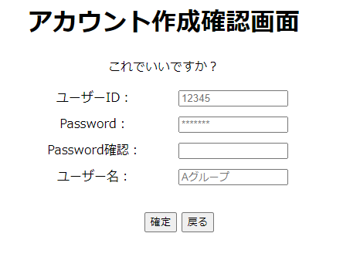

 |  |  |  |  |  | ユーザーID、パスワード、ユーザー名は、
 |  |  |  |  |  | アカウント作成画面で入力した値を表示。
 |  |  |  |  |  | 再度作成画面で入力したパスワードを入力。

 |  |  |  |  | 戻るボタンを押下後、
 |  |  |  |  | アカウント作成画面へ遷移。

 |  |  |  | パスワードを入力後、確定ボタンを押下。
 |  |  |  | アカウント登録完了画面へ遷移する。
 |  |  |  | アカウント作成画面で入力したパスワードと
 |  |  |  | 確認用に入力したパスワードが一致しない場合は、
 |  |  |  | エラーメッセージ。

アカウント登録完了
基本設計書 |  |  |  |  | 最終編集日 | 2020-06-15
 |  |  |  |  | 最終編集者 | 大城

画面ID | 05 | 画面名 | アカウント登録完了画面



 |  |  |  | 数秒後にログイン画面に遷移することを通知している

メニュー
基本設計書 |  |  |  |  |  | 最終編集日 | 2020-06-15
 |  |  |  |  |  | 最終編集者 | 大城

画面ID | 06 | 画面名 |  | メニュー

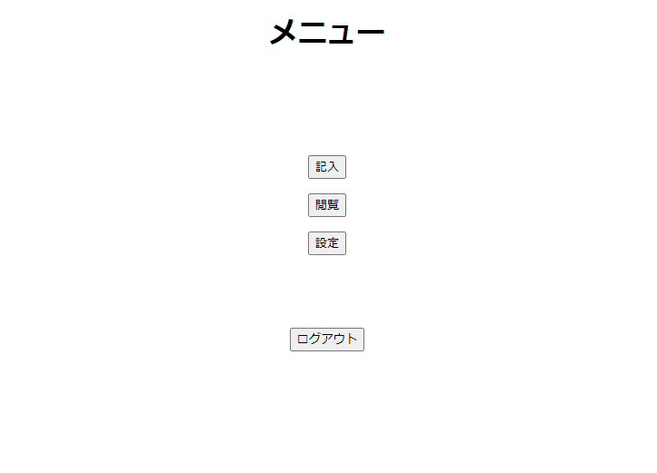

 |  |  |  |  | 入力画面に遷移する

 |  |  |  |  | 閲覧画面に遷移する

 |  |  |  |  | 設定画面に遷移する

 |  |  | ログアウト画面に遷移する

記入
基本設計書 |  |  |  |  |  | 最終編集日 | 2020-06-15
 |  |  |  |  |  | 最終編集者 | 大城

画面ID |  | 07 | 画面名 | 記入

支出ボタンを押した時の入力画面

 |  |  |  |  | 下記の枠線で囲まれた範囲が支出ボタンを押したときの画面に変化する

 |  |  |  |  | 下記の枠線で囲まれた範囲が収入ボタンを押したときの画面に変化する
項目の編集

 |  |  |  |  | 日付等、家計簿に入力したいデータを記入する。

収入ボタンを押した時の入力画面
 |  |  |  |  | 日付等、家計簿に入力したいデータを記入する。
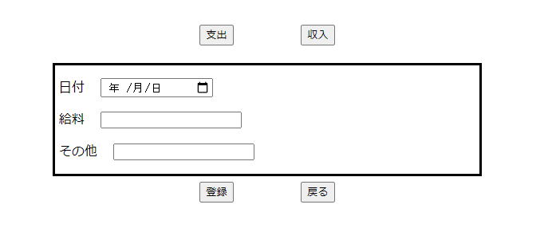
 | 項目の編集画面へ
 | 遷移

 |  |  |  |  | メニュー画面に遷移する。
項目の編集

 |  |  |  |  | 入力確認画面に遷移する。

記入確認
基本設計書 |  |  |  |  | 最終編集日 | 2020-06-15
 |  |  |  |  | 最終編集者 | 石川

画面ID | 08 | 画面名 | 記入確認
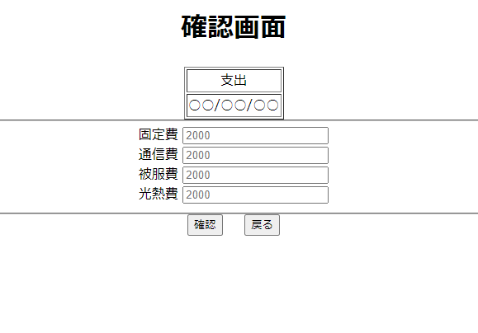

 |  |  |  |  | 記入画面で選択した支出、収入のどちらかを表示

 |  |  |  |  | 記入画面で選択した日付を表示

 |  |  |  |  | 記入画面で入力した値を表示する

 |  |  |  |  | 記入画面へ遷移

 |  |  |  | 入力完了画面へ遷移

記入完了
基本設計書 |  |  |  | 最終編集日 |  | 2020-06-15
 |  |  |  | 最終編集者 |  | 石川

画面ID | 09 | 画面名 | 記入完了

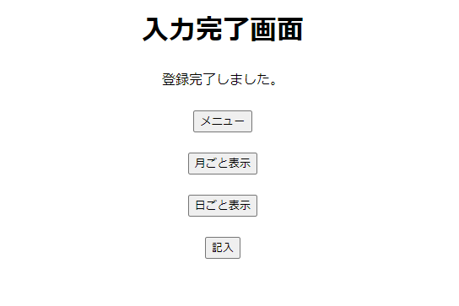

 |  |  |  |  | メニュー画面へ遷移

 |  |  |  |  | 月ごと表示画面へ遷移

 |  |  |  |  | 日ごと表示画面へ遷移

 |  |  |  |  | 記入画面へ遷移

項目編集
基本設計書 |  |  |  |  |  |  | 最終編集日 | 2020-06-16
 |  |  |  |  |  |  | 最終編集者 | 山本

画面ID | 10 | 画面名 | 項目編集

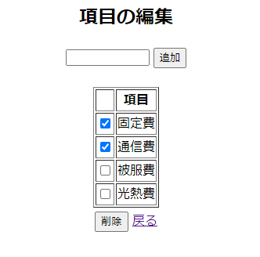
 |  |  |  |  | 追加したい項目名を入力。
 |  |  |  |  | 追加ボタンを押した反映。

 | 削除したい項目の
 | チェックボタンを押す。

 |  |  |  |  |  | 記入画面へ遷移。

 |  |  |  | チェックされた項目されている場合は
 |  |  |  | 項目削除確認画面へ遷移。
 |  |  |  | チェックされていない場合は、
 |  |  |  | エラーメッセージ。

項目削除確認
基本設計書 |  |  |  |  |  |  |  | 最終編集日 | 2020-06-16
 |  |  |  |  |  |  |  | 最終編集者 | 山本

画面ID | 11 | 画面名 | 項目削除確認

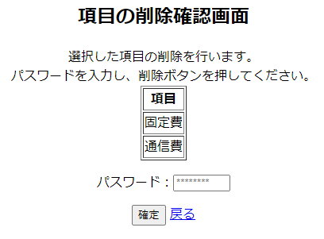

 |  |  |  |  |  | 項目編集画面で選択したものを表示。

 |  |  |  |  |  |  | パスワードを入力する。

 |  |  |  |  | 項目編集画面へ遷移。

 |  |  |  | パスワード入力後
 |  |  |  | 確定ボタンを押して削除。
 |  |  |  | パスワードが間違っている場合は、
 |  |  |  | エラーメッセージ。

 |  |  |  | 削除出来たら記入画面へ遷移

年表示
基本設計書 |  |  |  |  |  | 最終編集日 | 2020-06-15
 |  |  |  |  |  | 最終編集者 | 石川

画面ID | 12 | 画面名 | 年表示

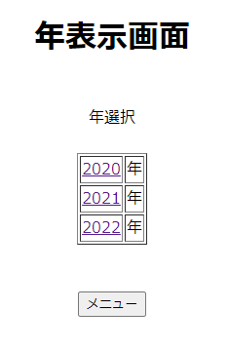

 |  |  |  |  | その年を表示クリックすると
 |  |  |  |  | その年に対応する月表示画面へ遷移する

 |  |  |  | メニュー画面へ遷移

月表示
基本設計書 |  |  |  | 最終編集日 | 2020-06-15
 |  |  |  | 最終編集者 | 神谷

画面ID | 13 | 画面名 | 月表示

該当する年を表示。
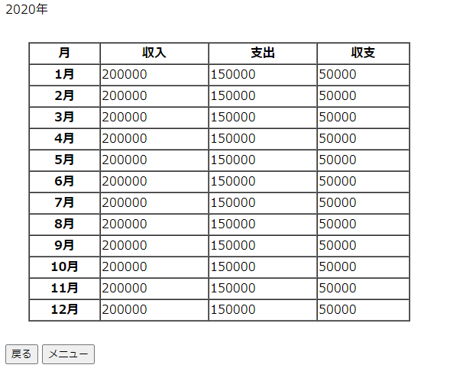

月ごと収入・支出・収支の表示。
月の細かい収入・支出・収支を見る場合はその月を選択。
→カレンダー画面に遷移。

メニュー画面に遷移。

年月の選択画面に遷移。

カレンダー
基本設計書 |  |  |  | 最終編集日 | 2020-06-15
 |  |  |  | 最終編集者 | 神谷

画面ID | 14 | 画面名 | カレンダー

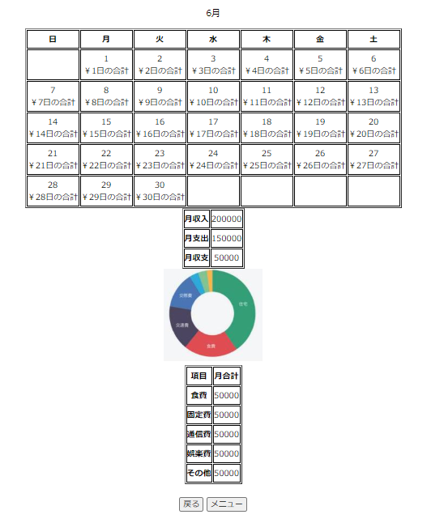

その月のカレンダーを表示。
日ごとにその日の支出金額を表示。
日を選択するとその日の詳細データを表示する画面に遷移。

月の収入・支出・収支を表示。

月の項目ごとの支出をグラフで割合を表しています。
例：食費、固定費、通勤費など。

月ごとに項目ごとの合計金額が表示される。

メニュー画面に遷移。
月表示画面に遷移。

日データ閲覧
基本設計書 |  |  |  |  |  |  |  |  |  | 最終編集日 | 2020-06-15
 |  |  |  |  |  |  |  |  |  | 最終編集者 | 石川

画面ID |  |  | 15 | 画面名 | 日データ閲覧

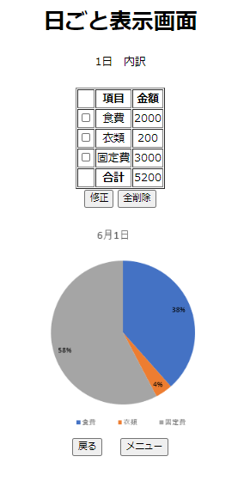

 | カレンダーで選択した
 | 日付を表示
 |  |  |  |  |  |  |  | 記入画面で入力されたデータを表示
 |  |  |  |  |  |  |  | 表示するデータは
 |  |  |  |  |  |  |  | 分類
 |  |  |  |  |  |  |  | 金額
 |  |  |  |  |  |  |  | 金額の合計

 | チェックしたものを
 | 修正するために
 | 修正画面へ遷移 |  |  |  |  |  | 日ごと表示画面の全データを削除
 |  |  |  |  |  |  | 日のデータ削除確認画面へ遷移

 |  |  |  |  |  |  |  |  | 上の表に入力されているデータから
 |  |  |  |  |  |  |  |  | 円グラフを表示する

 |  | カレンダー画面へ遷移 |  |  |  | メニュー画面へ遷移

日のデータ修正
基本設計書 |  |  |  |  |  | 最終編集日 |  | 2020-06-16
 |  |  |  |  |  | 最終編集者 |  | 山本

画面ID | 16 | 画面名 | 日のデータ修正画面

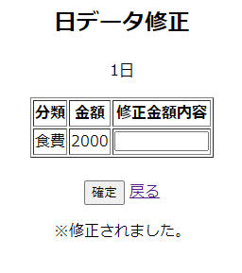

 |  |  |  |  | 修正したい金額を入力。

 |  |  |  |  |  |  | 日データ閲覧画面に遷移。

 |  |  |  | 確定ボタンを押すと、入力された金額が反映される。
 |  |  |  | 修正されたときは、メッセージが表示される。
 |  |  |  | 金額が入力されていないときはエラーメッセージ。
 |  |  |  | 数字以外の文字が入力されたらエラーメッセージ。

日のデータ削除確認
基本設計書 |  |  |  |  |  |  |  | 最終編集日 | 2020-06-15
 |  |  |  |  |  |  |  | 最終編集者 | 山本

画面ID | 17 | 画面名 | 日のデータ削除確認

 |  |  |  |  | 選択した日付けが表示される。

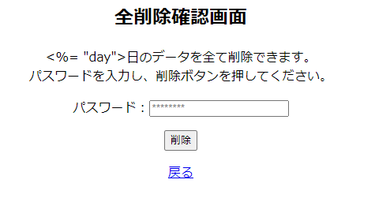

 |  |  |  |  |  |  | パスワードを入力。

 |  |  |  |  |  | パスワード入力後、
 |  |  |  |  |  | 削除ボタンをクリック。
 |  |  |  |  |  | 間違っていた場合は、エラーメッセージ。
 |  |  |  |  |  | 未入力の場合は、エラーメッセージ。

 |  |  |  | 日データ閲覧画面に遷移。

設定
基本設計書 |  |  |  | 最終編集日 | 2020-06-15
 |  |  |  | 最終編集者 | 池原

画面ID | 18 | 画面名 | 設定

忘れ防止通知画面に遷移

支払い通知画面に遷移

ユーザー情報修正入力画面に遷移

ユーザー情報修正入力画面に遷移

ユーザー削除画面に遷移

メニュー画面に遷移

忘れ防止通知設定
基本設計書 |  |  |  |  |  |  |  |  | 最終編集日 | 2020-06-15
 |  |  |  |  |  |  |  |  | 最終編集者 | 山本

画面ID |  | 19 | 画面名 | 忘れ防止通知設定

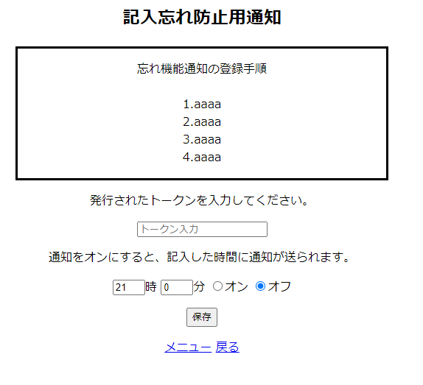

 |  |  |  |  |  |  |  | LINE Notifyで発行されたトークンを入力
 |  |  |  |  |  |  |  | 一度トークンを入力したら、その後は
 |  |  |  |  |  |  |  | 入力されたトークンが表示される。

 |  |  |  |  |  |  | 通知機能をオン、オフを選択。

 |  |  |  |  |  |  |  | トークン、時間をセットした後に
 |  |  |  |  |  |  |  | 保存ボタンをクリック。
 |  |  |  |  |  |  |  | 設定が完了。
 |  |  |  |  |  |  |  | トークンが未入力の場合は、
 |  |  |  |  |  |  |  | エラーメッセージ。

 | 通知のほしい時間帯をセット
 |  |  |  |  | メニュー画面へ遷移。 | 設定画面へ遷移。

支払い通知設定
基本設計書 |  |  |  |  |  |  |  |  |  |  | 最終編集日 | 2020-06-15
 |  |  |  |  |  |  |  |  |  |  | 最終編集者 | 山本

画面ID |  | 20 |  | 画面名 | 支払い通知設定

 |  |  | 削除したい通知をチェック
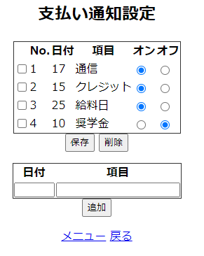
 |  |  |  |  |  |  |  |  | 通知のオン・オフを設定。

 | チェックされている
 | 通知項目を削除。
 |  |  |  |  |  |  |  | 通知のオン、オフを設定後
 |  |  |  |  |  |  |  | 保存ボタンをクリックすることで、反映。

 |  |  |  |  |  |  |  |  | 通知したい日付と
 |  |  |  |  |  |  |  |  | 通知させたい内容を入力。

 |  |  |  |  |  |  |  |  |  | 日付、内容を入力後、追加ボタンをクリックで反映。
 |  |  |  |  |  |  |  |  |  | 日付が、数字以外の場合はエラーメッセージ。
 |  |  |  |  |  |  |  |  |  | その月の範囲外の場合、エラーメッセージ。
 |  |  |  |  |  |  |  |  |  | 未入力の場合は、エラーメッセージ。

 |  |  |  |  |  |  | 設定画面へ遷移。

 |  |  |  |  |  | メニュー画面へ遷移。

ユーザー情報修正入力
基本設計書 |  |  |  |  |  |  |  | 最終編集日 | 2020-06-15
 |  |  |  |  |  |  |  | 最終編集者 | 池原

画面ID | 21 | 画面名 |  |  | ユーザー情報修正入力

①画面

②画面

ユーザー情報修正
確認画面に遷移
設定画面に遷移

 |  |  | ・ユーザー名を押して遷移したとき |  |  | ・ユーザー名が未入力のとき
 |  |  |  | ①画面のみ表示する |  |  | 「ユーザー名が入力されていません」と表示
 |  |  |  | ※②画面は表示されない
 |  |  |  |  |  | ・PASSおよび再PASSが未入力のとき
 |  |  | ・ユーザー名を押して遷移したとき |  |  |  | 「パスワードが入力されていません」と表示
 |  |  |  | ②画面のみ表示する
 |  |  |  | ※①画面は表示されない |  | ・PASSと再PASSが不一致のとき
 |  |  |  |  |  |  | 「パスワードがきちんと入力されていません」と表示

ユーザー情報修正確認
基本設計書 |  |  |  |  |  | 最終編集日 |  | 2020-06-15
 |  |  |  |  |  | 最終編集者 |  | 石川

画面ID | 22 | 画面名 | ユーザー情報修正完了
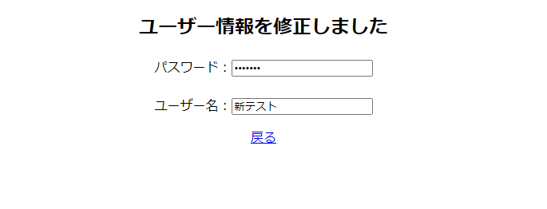

 |  |  |  |  |  |  | ユーザー情報を削除しましたを表示

 |  |  |  |  | 変更したパスワードを表示

 |  |  |  |  | 変更したユーザーネームを表示

 |  |  |  | 設定画面へ遷移

ユーザー削除確認
基本設計書 |  |  |  |  |  |  | 最終編集日 | 2020-06-15
 |  |  |  |  |  |  | 最終編集者 | 石川

画面ID | 23 | 画面名 | ユーザー削除確認

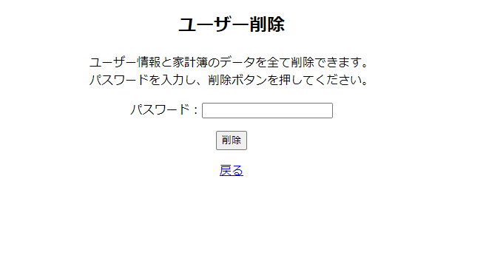

 |  |  |  |  |  | 削除するための確認として現在の
 |  |  |  |  |  | パスワードを入力

 |  |  |  |  | パスワードが間違えていたらパスワードが間違えていますを表示
 |  |  |  |  | パスワードが当たっていればユーザー情報と家計簿の
 |  |  |  |  | データをすべて削除してユーザー削除確認画面へ遷移

 |  |  |  | 設定画面へ遷移

ユーザー削除完了
基本設計書 |  |  |  |  |  | 最終編集日 | 2020-06-15
 |  |  |  |  |  | 最終編集者 | 石川

画面ID | 24 | 画面名 | ユーザー削除完了
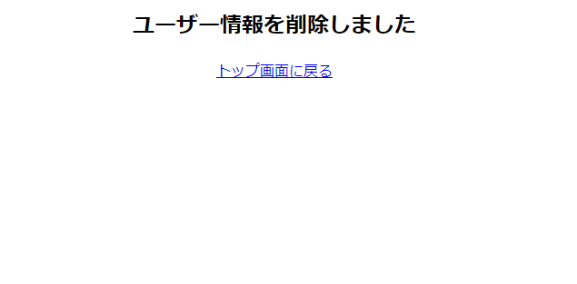

 |  |  |  |  | ユーザー情報を削除しましたを表示

 |  |  |  | トップ画面へ遷移

画面遷移図
 |  |  |  |  |  |  |  | ログアウト

 |  |  |  |  |  |  |  |  |  |  |  |  |  |  |  |  |  |  | メニュー |  |  |  |  |  | 記入

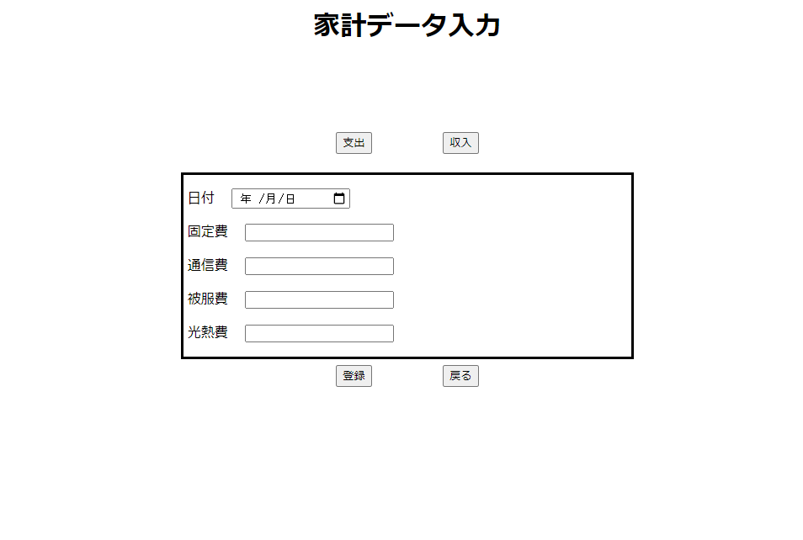

 |  |  |  |  |  |  |  |  |  |  |  |  |  |  |  |  |  |  |  | 戻る

 |  |  |  |  |  | 戻る

項目の編集
 |  |  |  |  |  |  |  |  |  |  |  |  |  |  |  |  |  |  |  |  |  |  |  |  |  |  |  |  | 確認
 |  |  |  |  |  |  |  |  |  |  |  |  |  |  |  |  |  |  |  |  |  |  |  |  |  | 戻る

 |  |  |  |  |  |  |  |  |  |  |  |  |  |  |  |  |  |  |  | 記入
 |  |  |  |  | ログイン画面へ

項目の編集
 |  |  |  |  |  |  |  |  |  |  |  | ログイン

 |  |  |  |  |  |  |  |  |  |  |  |  |  |  |  |  |  |  |  |  |  |  |  |  |  |  |  |  | 月ごと表示 |  |  |  |  |  | 日ごと表示
 |  |  |  |  |  |  |  |  |  |  |  |  |  |  |  |  |  |  |  |  |  |  |  |  |  | 登録

アカウント作成 |  |  |  |  |  |  |  |  |  |  |  |  |  |  |  |  |  |  |  |  | メニュー
 |  |  |  | 戻る |  |  |  |  |  | 自動遷移 |  |  |  | 設定 |  |  | 戻る
 |  |  |  |  |  |  |  |  |  |  |  |  |  |  |  |  |  |  |  |  |  |  |  |  |  | 戻る
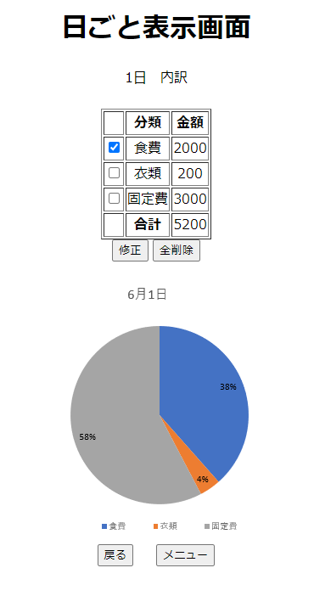

 |  |  |  |  |  |  |  |  |  |  |  |  |  |  |  |  |  |  |  | 閲覧

 |  |  |  |  |  |  |  |  |  |  |  |  |  |  |  |  |  |  |  |  |  |  |  |  |  |  |  |  | 戻る |  |  |  |  |  |  |  |  |  | 戻る
 |  |  |  |  |  |  |  |  |  |  |  |  |  |  |  |  |  |  |  |  |  |  |  |  |  |  |  |  |  |  |  |  |  | 戻る

 |  |  |  |  |  |  |  |  |  |  |  |  |  |  |  |  |  |  |  |  |  |  |  |  |  | 2020年 |  |  | 月

 |  |  |  |  |  |  |  |  |  |  |  |  |  |  |  |  |  |  |  |  |  |  |  |  |  |  |  |  |  |  |  |  |  | カレンダー
 |  |  |  |  |  |  |  |  |  |  |  |  |  |  |  |  |  |  |  |  |  |  |  |  |  |  |  |  |  |  |  |  |  |  |  |  |  |  | 修正

 |  |  |  |  | 登録

 |  |  |  |  |  |  |  |  | 確定
 |  | 戻る |  |  |  |  |  |  |  |  |  |  |  |  |  |  |  |  |  |  |  |  |  |  |  |  |  | メニュー

 |  |  |  |  |  |  |  |  |  |  |  |  |  |  |  |  |  |  |  |  |  |  |  |  |  |  |  |  |  | メニュー |  |  |  |  |  |  | 全削除 | 戻る

 |  |  |  |  |  |  |  |  |  |  |  |  |  |  |  |  |  |  |  |  |  |  |  |  |  |  |  |  |  |  |  |  | メニュー

 |  |  |  |  |  |  |  |  |  |  |  |  |  |  |  |  |  |  |  |  |  |  |  |  |  |  | メニュー画面へ遷移

 |  |  |  |  |  |  |  |  |  |  |  |  |  |  |  |  |  |  |  |  |  | 項目の編集

 |  |  |  |  |  |  |  |  |  |  |  |  |  |  |  |  |  |  |  |  |  |  |  |  |  |  |  |  |  |  |  | 削除

 |  |  |  |  |  |  |  |  | 支払い |  |  |  |  |  | ユーザー名変更 |  |  |  |  |  |  |  | ユーザー削除
 |  |  | 忘れ防止 |  |  |  |  |  |  |  |  |  |  |  | パスワード変更

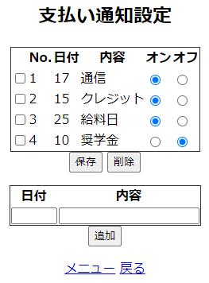
 |  |  |  |  |  |  |  |  |  |  |  |  |  |  |  |  |  |  |  |  |  |  |  |  |  |  |  |  |  |  |  | 戻る

 |  |  |  |  |  |  |  |  |  |  |  |  |  |  |  |  |  |  |  |  |  |  |  |  |  |  |  |  |  | 戻る |  |  |  |  |  | 確定

 |  |  |  |  |  |  |  |  |  |  |  |  |  |  |  |  |  |  |  |  |  |  |  |  |  |  |  |  |  |  | 記入画面へ遷移

 |  |  |  |  | メニュー |  | メニュー |  |  |  |  |  | 戻る |  |  | 修正 |  |  |  |  |  |  |  | 削除

 |  |  |  |  |  |  |  |  |  |  | 戻る
戻る | メニュー画面へ遷移

 | 設定画面へ遷移
 |  |  |  |  |  |  |  |  |  |  |  |  | 戻る

 |  |  |  |  |  |  |  |  |  |  |  |  |  |  |  |  |  | トップ画面に戻る

